Sayfa1
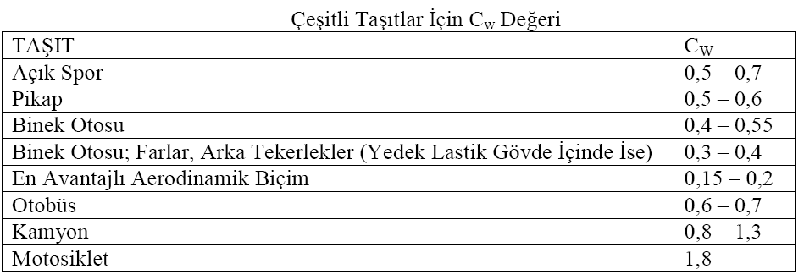
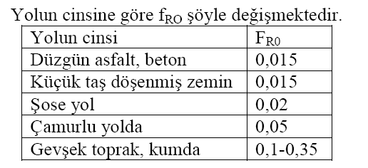
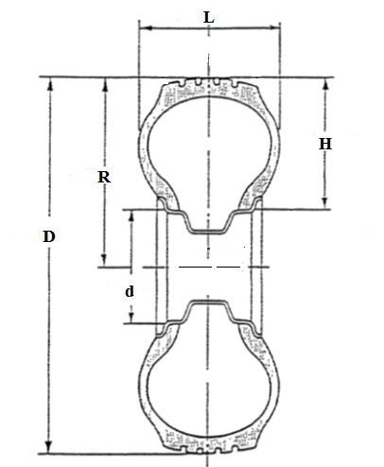
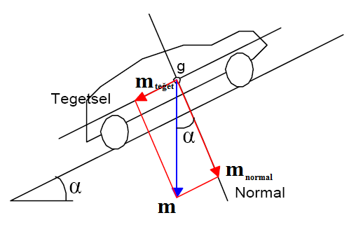
HarpuTZero | Araç Kütlesi | Hava Yoğunluğu | yuvarlanma Direnc | RüzgarHızı | Rampa Açı | Cd | JantÇapı | LastikYük | Verim | Hız | KesitAlanı | Motor Volt
Değişkenler | 200 | 1.27 | 0.013 | 0 | 0 | 0.15 | 16 | 90 | 0.93 | 60 | 1 | 175 | 1
Arttır |  | 1270 | 13 |  | 0 | 150 |  |  | 93 |  | 100
Azalt
Yuvarlanma Gücü(Watt) | 425.1 | Hava Direnci (Watt) | 34.043055556 | Rampa Gücü(Watt) | 0 | Motor Güc(Watt) | 493.70221027 | Motor Devri(d/dak) | 542.82040618 | Motor Torku(Nm) | 8.6847576322 | Akım
 |  |  |  |  |  |  |  |  |  |  |  | 2.8211554873

